Додаток №1
 |  |  |  |  |  |  | Додаток №1 до Запиту №2398/2399АР
 | Форма цінової пропозиції

(Назва Учасника), надає свою пропозицію щодо участі у закупівлі меблів та стелажів
Відомості про підприємство

Відомості про особу (осіб), які уповноважені представляти інтереси Учасника

№ п/п | Технічні характеристики та опис |  |  |  | ОВ | Кількість | Ціна, за одиницю, (з урахуванням всіх податків і зборів) * | Вартість, грн., (з урахуванням всіх податків і зборів) *

 | Запит**
 | Назва | Візуалізація | Характеристики | Пропозиція (вказати модель (торгову марку), виробника, параметри та характеристики продукції, фотографія товару обов'язково) | Запит | Запит
Лот №1
1 | Стілець штабельований "Трапеція" 2 |  | Ширина - 440мм Висота - 910мм Довжина - 440 мм колір: червоний Матеріал оббивки:жаккард, велюр, шенилл, рогожка, флок Максимальне навантаження 120 кг Підлокітник: немає Ніжки, каркас: метал |  | шт | 123 | 0.00 ₴ | 0.00 ₴

2 | Робочий офісний стілець - Онлайн Алюм |  | Матеріал оббивки сидіння: Тканина Сітка Колір оббивки сидіння: Сітка чорна Матеріал оббивки спинки:Тканина сітка Колір оббивки спинки: Сітка червона Підлокітники :Пластикові Хрестовина: Алюмінієва Висота виробу у нижньому положенні: 930 мм Висота виробу у верхньому положенні: 1060 мм Ширина виробу: 630 мм Глибина виробу: 560 мм Ширина сидіння: 480 мм Глибина сидіння: 450 мм Висота сидіння в нижньому положенні: 480 мм Висота сидіння в верхньому положенні: 610 мм Висота спинки: 480 мм Висота підлокітників від сидіння:180-240 мм Діаметр хрестовини:680 мм |  | шт | 15 | 0.00 ₴ | 0.00 ₴

3 | Стілець кухонний (С-3) |  | Матеріал каркасу- метал; колір: чорний; Оббивка: велюр; колір: сірий; Наповнювач: поролон; Довжина сидіння: 350мм; Ширина сидіння: 350 мм; Глибина сидіння: 350 мм; Висота:770 мм; |  | шт | 10 | 0.00 ₴ | 0.00 ₴

4 | Крісло UDSBJERG сіре |  | Ширина - 660 мм Висота - 850 мм Глибина - 680 мм колір:сірий Сидіння: ППУ, Фанера, Поліестер, Сталь, Спинка: ППУ, Поліестер, Сталь, ППУ, Поліестер, Сталь, ніжка: Масив дуба. Наповнення: Поліестер, Піноматеріал: поліуретанова піна, Густина піни: 20/25 кг/м³ Зносостійкисть тканини не менше 100000 циклів Максимальне навантаження 120 кг Підлокітник: Поліестер, Піноматеріал: поліуретанова піна, Густина піни: 12 кг/м³ Ніжки: масив дуба |  | шт | 4 | 0.00 ₴ | 0.00 ₴
5 | Крісло мішок (КМ-1) |  | Розмір до 1 000 x 950 x 800 мм Наповнення: гранули пінополістиролу; Матеріал: наметова тканина, подвійні шви ниткою Titan Колір: червоний |  | шт | 10 | 0.00 ₴ | 0.00 ₴
Всього вартість по Лоту № 1 грн* |  |  |  |  |  |  | 0.00 ₴
Лот №2
1 | Маркерна дошка (ДМ-1) (20 x 1 400 x 900) |  | Маркерна дошка (ДМ-1) (20 x 1 400 x 900). Розміри поверхні 90 х 150 см. Поверхня Магнітно-маркерна. Мобільна (на роликах).Матеріал поверхні Метал. Тип рамки Алюмінієва. Кількість робочих поверхонь 2. Комплект постачання: Поличка для маркерів, губка та 4 магніти у комплекті |  | шт | 1 | 0.00 ₴ | 0.00 ₴
2 | Дзеркало поворотне (ДЗМ-1) (190х500х800) |  | Розміри: (190х500х800). Матеріал каркаса:сталь. Комплектація: поліровані неіржавкі фланці в стіну 2 шт. Колір: сірий. Скло:дзеркало. |  | шт | 3 | 0.00 ₴ | 0.00 ₴
3 | Дзеркало (ДЗ-2) (30х600х1000) |  | Розміри:(30х600х1000). Колір рами Чорний. Матеріал рами Алюміній. Комплектується кріпленнями для вертикального та горизонтального монтажу. Особливості З підсвіткою. |  | шт | 4 | 0.00 ₴ | 0.00 ₴
4 | Стелаж для взуття (СТВ-1) (305х740х835) |  | Розміри:(305х740х835). Матеріал: сталь. Колір оббивки і каркасу чорний. 4 полички. |  | шт | 2 | 0.00 ₴ | 0.00 ₴
5 | Стелаж технічний (СТЛ-2) (600х900х2200) | 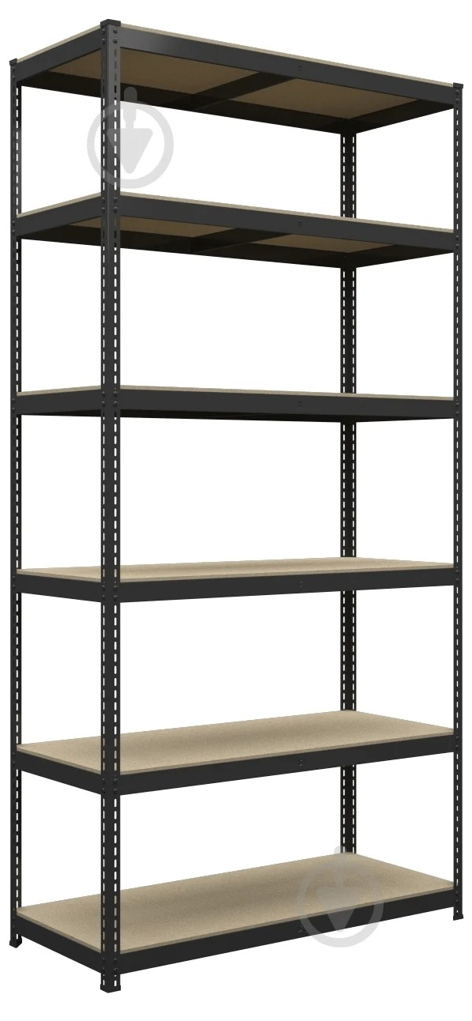 | Розміри:(600х900х2200) Матеріал полиць МДФ. Матеріал каркаса метал. Товщина металу 0.9 мм. Товщина полиць 8 мм. 6 полиць. Максимальне навантаження на полицю 140 кг. Максимальне навантаження на стелаж 840 кг. |  | шт | 2 | 0.00 ₴ | 0.00 ₴
6 | Дитячий стіл (СДТ-2) (600 x 600 x 520) |  | Розміри:(600 x 600 x 520). Стіл на скошених ніжках. Матеріал ніжок – масив бука, екологічно чисті матеріали, вскриті акріловим захисним лаком. Колір: бірюза. Вага 9 кг. |  | шт | 2 | 0.00 ₴ | 0.00 ₴
7 | Дитячі стільці (СД-1) (300 x 300 x 600) |  | Дитячі стільці (СД-1) (300 x 300 x 600). Матеріал ніжок: дерево бука, МДФ, Розмір сидіння: 300х300 мм. Висота сидіння: 300 мм. Загальна висота стільчика: 600 мм |  | шт | 8 | 0.00 ₴ | 0.00 ₴
8 | Локери (ЛК-1) (500 x 1200 x 1800) |  | 500 x 1200 x 1800. Особливості: із замком. Кількість секцій:6 Колір: світлий сірий.Тип замка: механічний |  | шт | 1 | 0.00 ₴ | 0.00 ₴
Всього вартість по ЛОТУ № 2 в грн* |  |  |  |  |  |  | 0.00 ₴
Всього вартість по ЛОТУ № 1, ЛОТУ № 2 в грн* |  |  |  |  |  |  | 0.00 ₴
* Товариство Червоного Хреста України є громадською неприбутковою організацією і просить надати максимальні знижки на товари, вказані у тендерній пропозиції.
** Закупівля відбувається окремими лотами
Примітка: вартість одиниці продукції та загальну вартість пропозиції потрібно заповнювати у гривнях, зазначаючи цифрове значення, яке має не більше двох знаків після коми.

Умови оплати: _________________ (прописати)
Термін доставки з дати підписання договору: _________________ (календарних днів, прописати)
Ми погоджуємось, що всі витрати, пов’язані з доставкою товару, завантажувально-розвантажувальними роботами, здійснюються за рахунок Постачальника (точна адреса буде надана переможцю перед заключенням договору).
Ми ознайомлені та погоджуємося з Умовами типового Договору ТЧХУ (Додаток №2 до Запиту).
Ми погоджуємося з умовами, що Замовник має право розділити дану закупівлю між декількома постачальниками за умови наявності більш вигідних умов на різні позиції.
Ми погоджуємося з умовами, що Замовник має право самостійно змінювати обсяги закупівлі в залежності від наявного фінансування до підписання договору.
Ми погоджуємося з умовами, що Ви можете відхилити нашу чи всі надані пропозиції, та розуміємо, що Ви не обмежені у прийнятті будь-якої іншої пропозиції з більш вигідними для Вас умовами.
Ми погоджуємось зафіксувати цінову пропозицію протягом 90 днів календарних днів з моменту подачі
Подаючи свою пропозицію ми підтверджуємо повну комплектацію та відповідність умовам зазначеним у Оголошенні.
Учасники повинні надсилати тендерні пропозиції з підписом і печаткою та у форматі Excel

 | Керівник організації/ФОП:____________________________ ( ____________________)
 | МП підпис ПІБ

